PL_Kiem toan
A | Tính chi phí kiểm toán

 | Mức đầu tư | Gi | 0.00 | tỷ đồng
 | Định mức chi phí ktoan cận trên | Ka | 0.450
 | Định mức chi phí ktoan cận dưới | Kb | 0.645
 | Tổng mức đầu tư dự án cận trên | Ga | 50.00
 | Tổng mức đầu tư dự án cận dưới | Gb | 10.00
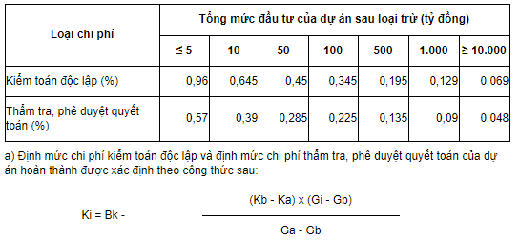
Tính | (Kb-Ka) | Kb-Ka | 0.20
 | Gi-Gb (đầu tư- cận dưới) | Gi-Gb | -10.00
 | Ga-Gb (cận trên - cận dưới) | Ga-Gb | 40.00
 | (Kb-Ka)*(Gi-Ga)/(Ga-Gb) | (Kb-Ka)*(Gi-Ga)/(Ga-Gb) | -0.05
 | Ki | Ki | 0.69 | đơn vị %
 | Chi phí kiểm toán |  | 0.00 | tỷ đồng

 | Tổng mức chi phí kiểm toán chưa gồm VAT |  | 0.00
 | Thiết bị >51% (kiểm toán = 70%, hệ số 0,7) |  | 0.00 | tỷ đồng
 | Chi phí kiểm toán (chưa tính VAT) |  | 0.00 | tỷ đồng
 |  |  | 0

A | Tính chi phí thẩm tra, phê duyệt quyết toán

 | Mức đầu tư | Gi | 0.00 | tỷ đồng
 | Định mức chi phí thẩm tra cận trên | Ka | 0.285
 | Định mức chi phí thẩm tra cận dưới | Kb | 0.390
 | Tổng mức đầu tư dự án cận trên | Ga | 50.00
 | Tổng mức đầu tư dự án cận dưới | Gb | 10.00
Tính | (Kb-Ka) | Kb-Ka | 0.11
 | Gi-Gb (đầu tư- cận dưới) | Gi-Gb | -10.00
 | Ga-Gb (cận trên - cận dưới) | Ga-Gb | 40.00
 | (Kb-Ka)*(Gi-Ga)/(Ga-Gb) | (Kb-Ka)*(Gi-Ga)/(Ga-Gb) | -0.03
 | Ki | Ki | 0.42
 | Chi phí thẩm tra quyết toán (tính toán) |  | 0.00 | tỷ đồng
 | Thiết bị >51% (kiểm toán = 70%, hệ số 0,7) |  | 0.70
 | Trường hợp dự án đã kiểm toán chi phí thẩm tra quyết toán bằng 50% (Hệ số 0,5) |  | 0.50
 | Chi phí thẩm tra quyết toán thực tế |  | 0.00 | tỷ đồng
 | Tổng chi phí thẩm tra quyết toán |  | 0.00

PL_Quan ly du an
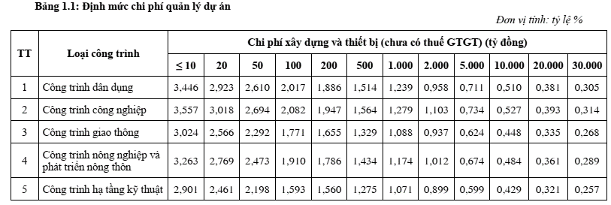

Công thức nội suy định mức |  |  |  | Vận dụng theo Thông tư số 12/2021/TT-BXD ngày 31/8/2021 của Bộ Xây dựng Ban hành định mức xây dựng
 |  |  |  | Chi phí trang thiết bị và công dụng cụ | 0.00
 |  |  |  | Cận dưới | 20 | 2.46
 |  |  |  | Cận trên | 50 | 2.20
 |  |  |  | Nt (Trước hs k) |  | 0.02636
 |  |  |  | Hệ số K (*) (**) |  | 0.64
 |  |  |  | Nt (Sau hs k) |  | 0.01687

Trong đó: |  |  |  | (*) Chủ đầu tư sử dụng bộ máy chuyên môn trực thuộc để trực tiếp quản lý dựa án
Nt | Định mức cần tính | ? |  | (**) Tổng chi phí thiết bị chiếm tỷ trọng >50% tổng mức đầu tư
Gt | Chi phí | 0.00
Ga | Cận trên | 50.00
Gb | Cận dưới | 20.00
Na | Định mức chi phí tương ứng Ca | 2.198 | Công trình hạ tầng kỹ thuật
Nb | Định mức chi phí tương ứng Cb | 2.461

